F02.CFG-Paths
 |  | VVSS, Info Romana, 2023-2024

F02a. Cautarea unei piese dupa nume.
Part lookupPart(String searchItem)

F02. Covered source code |  |  | F02. Control Flow Graph (CFG) | F02. Cyclomatic Complexity (CC)
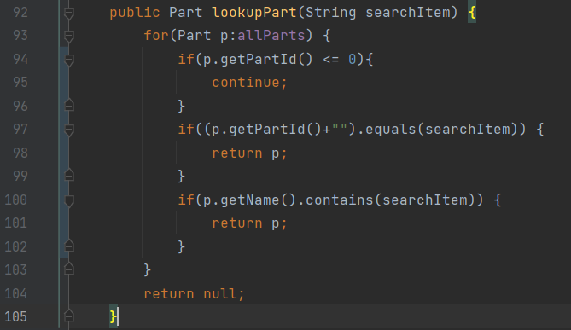
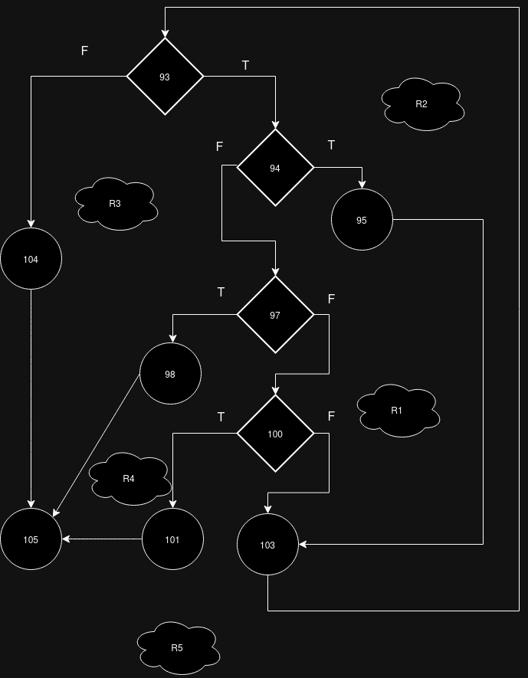
Line No. | Source code |  | Se va insera CFG asociat codului sursa testat (poza, diagrama, etc.). | CC1 = No. of regions = |  | 5
Req02_L01 | … |  |  | CC2 = Edges - Nodes + 2 = |  | 13 - 10 + 2 = 5
Req02_L02 | … |  |  | CC3 = No. of Conditions + 1 = |  | 5
Req02_L03 | …
... | …
.. | … |  |  | F02. Individual Paths
... | …
 |  |  |  | Path No. | Path
 |  |  |  | F02_P01 | 93(T) - 94(T) - 95 - 103 - 93(T) - 94(F) - 97(T) - 98 - 105
 |  |  |  | F02_P02 | 93(T) - 94(T) - 95 - 103 - 93(T) - 94(F) - 97(F) - 100(T) - 101 - 105
 |  |  |  | F02_P03 | 93(T) - 94(T) - 95 - 103 - 93(T) - 94(F) - 97(F) - 100(F) - 103 - 93(F) - 104 - 105
 |  |  |  | F02_P04 | 93(F) - 104 - 105
 |  |  |  | F02_P05 | 93(T) - 94(T) - 95 - 103 - 93(F) – 104 – 105 |  | (inclus in F02_P03)

